Instructions
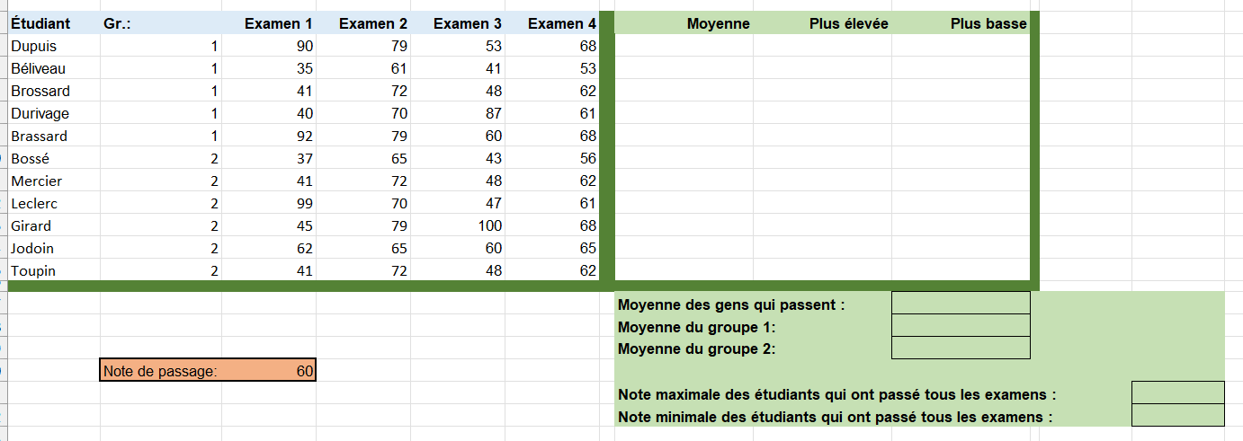
À COMPLÉTER
1. Compléter la colonne "Moyenne" pour obtenir la moyenne des 4 examens pour chaque étudiant. | BONUS
2. Compléter la colonne "Plus élevée" pour obtenir la plus haute note des 4 examens pour chaque étudiant. | 7. Changer les fonctions précédentes pour prendre en compte la cellule C20 qui contient la note de passage des examens.
3. Compléter la colonne "Plus basse" pour obtenir la plus faible note des 4 examens pour chaque étudiant. | 8. Calculer la note maxime des étudiants qui ont passé tous les examens.
4. Calculer la moyenne des gens qui passent. | 9. Calculer la note minimale des étudiants qui ont passé tous les examens.
5. Calculer la moyenne des étudiants du groupe 1.
6. Calculer la moyenne des étudiants de groupe 2.

